SQL
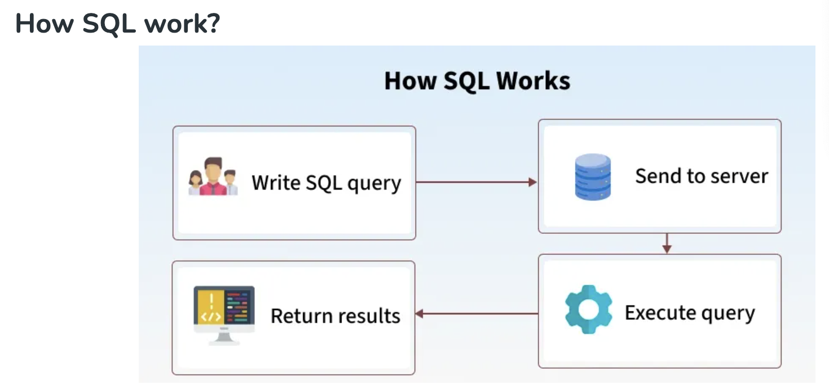
😊 Welcome!! 欢迎来到SQ课程！

👩‍🏫 About me: May
- 9年软件开发经验，擅长数据库、Python、AI
- 曾在中日美3地工作，教学经验丰富
- 目前参与认知科学AI研究

🧑 How about you?
- 你有没有接触过SQL或数据库？
- 其他编程语言，工具的使用？

💡技术用语确认/SQL Key words
中文术语 | 英文术语 | 简要解释（中英）
数据 | Data | 存储的信息；Data represents stored information.
数据库 | Database | 存放数据的容器；A structured collection of data.
表 | Table | 数据按行列结构组织的单位；Data is stored in tables (rows & columns).
字段（列） | Field / Column | 表中的一个列；A single column in a table.
记录（行） | Record / Row | 表中的一行；A single row of data in a table.
主键 | Primary Key | 唯一标识一条记录的字段；A field that uniquely identifies a record. |  | ID
外键 | Foreign Key | 关联其他表的字段；A field that links to another table’s primary key. |  |  | 一定是另外一张表的主键
增 | INSERT | 添加新数据；To add new records to a table.
删 | DELETE | 删除数据；To remove data from a table.
改 | UPDATE | 修改已有数据；To modify existing data.
查 | SELECT | 查询数据；To retrieve data from a table. | SQL
条件查询 | WHERE clause | 加上条件筛选；Filter query results.
排序 | ORDER BY | 对结果排序；Sort the result set.
分组 | GROUP BY | 对数据进行分组统计；Group rows sharing a property.
聚合函数 | Aggregate Function | 如 COUNT, SUM 等，用于统计；Functions like COUNT, SUM, etc.
内连接 | INNER JOIN | 返回两个表中匹配的记录；Returns matching records from two tables.
左连接 | LEFT JOIN | 返回左表所有记录及匹配的右表记录；All records from left table + matches.
子查询 | Subquery | 查询中嵌套的查询；A query inside another query.
别名 | Alias (AS) | 给字段或表起临时名；Rename fields or tables temporarily.
空值 | NULL | 表示没有数据；Represents missing or unknown data.
去重 | DISTINCT | 去除重复值；Remove duplicate records.
通配符 | Wildcard (% / _) | 模糊匹配；Used in LIKE for fuzzy match.
模式匹配 | LIKE | 模糊条件查询；Used for pattern matching.
创建数据库 | CREATE DATABASE | 创建新数据库；Command to create a new database.
创建表 | CREATE TABLE | 创建新表；Command to create a new table.
删除表 | DROP TABLE | 删除整张表；Delete an entire table.
修改表结构 | ALTER TABLE | 增加/修改/删除字段；Change table schema.

📘 Part 1: SQL 简介与语法规则 |  | 📝 语法/Grammar

✅ 什么是 SQL（Structured Query Language）？
- SQL 是用来操作数据库（Database）的语言
- 用于查询（SELECT）、新增（INSERT）、修改（UPDATE）、删除（DELETE）等

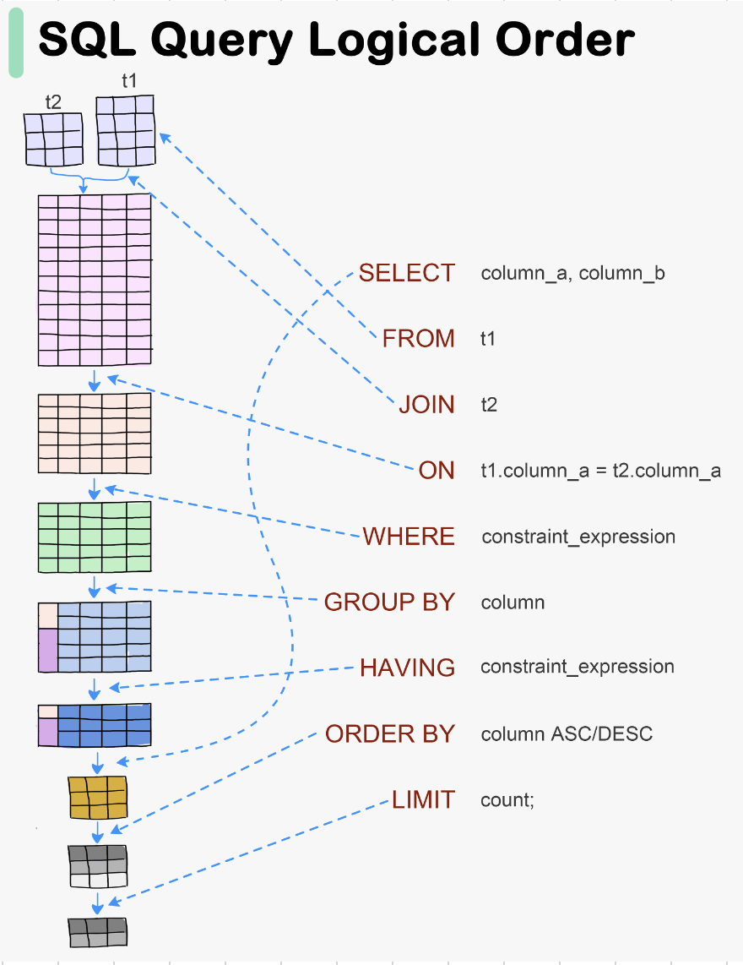
✅ 常用 SQL 子句（Clause）： |  |  | --题目 4：查询来自 Computer Science 系部，且年龄不小于 21 岁的学生
- SELECT：选择哪些字段 |  |  | Step 1（找到相关的表）: 学生
- FROM：从哪个表中获取数据 |  |  | Step 2（找到相关的条件，分析条件之间的关系）: Department_name = Computer AND Science age > 21
- WHERE：设置条件 |  |  | Step 3 （最终要查询的信息（列名），没有指定，返回所有信息 *）: *， column name
- ORDER BY：排序
‘- LIMIT：返回前几条数据

Database
关系型数据库（Relational Database，简称 RDB）是一种使用表格（tables）结构来存储和管理数据的数据库系统。它的核心概念包括：

🧩 基本组成
 | 概念
 | 表（Table）
 | 行（Row）
 | 列（Column）
 | 主键（Primary Key）
 | 外键（Foreign Key）

🔗 表之间的关系类型
 | 关系类型
 | 一对一（1:1）
 | 一对多（1:N）
 | 多对多（M:N）

🧠 特点
 | 结构化查询语言（SQL）：用来操作数据，如 SELECT, INSERT, UPDATE, DELETE

 | 数据完整性约束：如主键、外键、唯一、非空等

 | 事务支持：支持原子性、一致性、隔离性、持久性（ACID）

🛠️ 常见关系型数据库管理系统（RDBMS）

 | 系统名称 | 说明 | 特点
 | MySQL | 类似于 Excel 的一张表，每一行是记录，每一列是字段 | 开源、轻量、常用于 Web 应用
 | PostgreSQL | 表中的一条数据记录 | 开源、功能强大、支持复杂查询与扩展
 | SQLite | 表中的字段名，每列定义一个数据类型 | 零配置、嵌入式、小型项目理想选择
 | Microsoft SQL Server | 唯一标识一行数据的字段 | 微软出品，常用于企业场景
 | Oracle | 指向其他表主键，用于建立表之间的关系 | 商业数据库中的旗舰产品，强大的性能与安全性支持

🌟 示例表关系（以学生选课为例）

 | departments (系部表) | 关系类型 | 描述
 | ↳ department_id (PK) | 学生 - 系部 | 每位学生属于一个系部（多对一）
 | ↳ department_name | 课程 - 教师 | 每门课程由一位教师教授（多对一）
 |  | 课程 - 系部 | 每门课程属于一个系部（多对一）
 | courses (课程表) | 学生 - 课程 | 多对多，通过 enrollments 选课关系表完成连接
 | ↳ course_id (PK) | 学生 - 成绩 | enrollments 表记录学生在每门课程中的得分情况
 | ↳ teacher_id (FK)
 | ↳ department_id (FK)
 |  | ER 图 （Entity-Relationship Model，实体关系模型）
 | teachers (教师表)
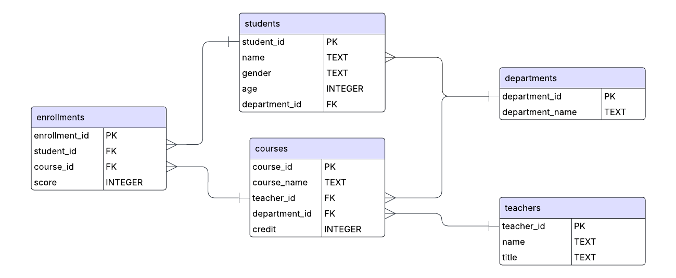
 | ↳ teacher_id (PK)

 | enrollments (选课表)
 | ↳ enrollment_id (PK)
 | ↳score
 | ↳ student_id (FK)
 | ↳ course_id (FK)

 | students (学生表)
 | ↳ student_id (PK)
 | ↳ name
 | ↳ age
 | ↳ gender
 | ↳ department_id (FK) → departments.department_id

fraudTrain
index | trans_date_trans_time | cc_num | merchant | category | amt | first | last | gender | street | city | state | zip | lat | long | city_pop | job | dob | trans_num | unix_time | merch_lat | merch_long | is_fraud
0 | 6/21/20 | 2.2911639339E+15 | fraud_Kirlin and Sons | personal_care | 2.86 | Jeff | Elliott | M | 351 Darlene Green | Columbia | SC | 29209 | 33.9659 | -80.9355 | 333497 | Mechanical engineer | 1968-03-19 | 2da90c7d74bd46a0caf3777415b3ebd3 | 1371816865 | 33.986391 | -81.200714 | 0
1 | 6/21/20 | 3.5730300412E+15 | fraud_Sporer-Keebler | personal_care | 29.84 | Joanne | Williams | F | 3638 Marsh Union | Altonah | UT | 84002 | 40.3207 | -110.436 | 302 | Sales professional, IT | 1990-01-17 | 324cc204407e99f51b0d6ca0055005e7 | 1371816873 | 39.450498 | -109.960431 | 0
2 | 6/21/20 | 3.598215285E+15 | fraud_Swaniawski, Nitzsche and Welch | health_fitness | 41.28 | Ashley | Lopez | F | 9333 Valentine Point | Bellmore | NY | 11710 | 40.6729 | -73.5365 | 34496 | Librarian, public | 1970-10-21 | c81755dbbbea9d5c77f094348a7579be | 1371816893 | 40.49581 | -74.196111 | 0
3 | 6/21/20 | 3.5919198034E+15 | fraud_Haley Group | misc_pos | 60.05 | Brian | Williams | M | 32941 Krystal Mill Apt. 552 | Titusville | FL | 32780 | 28.5697 | -80.8191 | 54767 | Set designer | 1987-07-25 | 2159175b9efe66dc301f149d3d5abf8c | 1371816915 | 28.812398 | -80.883061 | 0
4 | 6/21/20 | 3.526826139E+15 | fraud_Johnston-Casper | travel | 3.19 | Nathan | Massey | M | 5783 Evan Roads Apt. 465 | Falmouth | MI | 49632 | 44.2529 | -85.017 | 1126 | Furniture designer | 1955-07-06 | 57ff021bd3f328f8738bb535c302a31b | 1371816917 | 44.959148 | -85.884734 | 0
5 | 6/21/20 | 30407675418785 | fraud_Daugherty LLC | kids_pets | 19.55 | Danielle | Evans | F | 76752 David Lodge Apt. 064 | Breesport | NY | 14816 | 42.1939 | -76.7361 | 520 | Psychotherapist | 1991-10-13 | 798db04aaceb4febd084f1a7c404da93 | 1371816937 | 41.747157 | -77.584197 | 0
6 | 6/21/20 | 213180742685905 | fraud_Romaguera Ltd | health_fitness | 133.93 | Kayla | Sutton | F | 010 Weaver Land | Carlotta | CA | 95528 | 40.507 | -123.9743 | 1139 | Therapist, occupational | 1951-01-15 | 17003d7ce534440eadb10c4750e020e5 | 1371816944 | 41.499458 | -124.888729 | 0
7 | 6/21/20 | 3.5892899429E+15 | fraud_Reichel LLC | personal_care | 10.37 | Paula | Estrada | F | 350 Stacy Glens | Spencer | SD | 57374 | 43.7557 | -97.5936 | 343 | Development worker, international aid | 1972-03-05 | 8be473af4f05fc6146ea55ace73e7ca2 | 1371816950 | 44.495498 | -97.728453 | 0
8 | 6/21/20 | 3.5963572744E+15 | fraud_Goyette, Howell and Collier | shopping_pos | 4.37 | David | Everett | M | 4138 David Fall | Morrisdale | PA | 16858 | 41.0001 | -78.2357 | 3688 | Advice worker | 1973-05-27 | 71a1da150d1ce510193d7622e08e784e | 1371816970 | 41.546067 | -78.120238 | 0
9 | 6/21/20 | 3.5468976372E+15 | fraud_Kilback Group | food_dining | 66.54 | Kayla | Obrien | F | 7921 Robert Port Suite 343 | Prairie Hill | TX | 76678 | 31.6591 | -96.8094 | 263 | Barrister | 1956-05-30 | a7915132c7c4240996ba03a47f81e3bd | 1371816971 | 31.782919 | -96.366185 | 0
10 | 6/21/20 | 2.2425427031E+15 | fraud_Feil, Hilpert and Koss | food_dining | 7.01 | Samuel | Jenkins | M | 43235 Mckenzie Views Apt. 837 | Westport | KY | 40077 | 38.4921 | -85.4524 | 564 | Pensions consultant | 1996-04-10 | 3b8e4d02d9e1a3bf97cf449eb0317f2c | 1371816980 | 38.977546 | -84.727994 | 0
Training set for Credit Card Transactions
- index - Unique Identifier for each row
- trans_date_trans_time - Transaction DateTime
- cc_num - Credit Card Number of Customer
- merchant - Merchant Name
- category - Category of Merchant
- amt - Amount of Transaction
- first - First Name of Credit Card Holder
- last - Last Name of Credit Card Holder
- gender - Gender of Credit Card Holder
- street - Street Address of Credit Card Holder
- city - City of Credit Card Holder
- state - State of Credit Card Holder
- zip - Zip of Credit Card Holder
- lat - Latitude Location of Credit Card Holder
- long - Longitude Location of Credit Card Holder
- city_pop - Credit Card Holder's City Population
- job - Job of Credit Card Holder
- dob - Date of Birth of Credit Card Holder
- trans_num - Transaction Number
- unix_time - UNIX Time of transaction
- merch_lat - Latitude Location of Merchant
- merch_long - Longitude Location of Merchant
- is_fraud - Fraud Flag <--- Target Class
11 | 6/21/20 | 571465035400 | fraud_Gottlieb Group | kids_pets | 42.4 | Louis | Fisher | M | 45654 Hess Rest | Fort Washakie | WY | 82514 | 43.0048 | -108.8964 | 1645 | Freight forwarder | 1976-02-26 | fa3071565d94fb286cb0ed398c6d61d3 | 1371817007 | 42.687774 | -108.670054 | 0
12 | 6/21/20 | 6.5932507087E+15 | fraud_Connelly-Carter | home | 2.91 | Melissa | Meza | F | 244 Abbott Parkway | Loxahatchee | FL | 33470 | 26.7383 | -80.276 | 26551 | Paramedic | 1977-01-04 | a21cb82e7d8fdbf4062f15c9422a4ca6 | 1371817041 | 26.07846 | -80.569932 | 0
13 | 6/21/20 | 4988304376504 | fraud_Bechtelar-Rippin | food_dining | 7.93 | William | Thompson | M | 977 Rita Grove Apt. 000 | Rock Tavern | NY | 12575 | 41.4575 | -74.1659 | 2258 | Building surveyor | 1937-03-17 | d0d2b5cca5ae19e0a07dc7ef5d51e59e | 1371817107 | 40.71168 | -73.668384 | 0
14 | 6/21/20 | 6.0115049985E+15 | fraud_Lubowitz-Walter | kids_pets | 2.91 | Ashley | Whitney | F | 4038 Smith Avenue | Jones | AL | 36749 | 32.5104 | -86.8138 | 1089 | Materials engineer | 1971-11-02 | 61dca41a9728ea5fd6db99efd59768f8 | 1371817117 | 32.721131 | -87.253846 | 0
15 | 6/21/20 | 4.5706365214E+15 | fraud_Welch, Rath and Koepp | entertainment | 24.73 | Christine | Leblanc | F | 5097 Jodi Vista Suite 811 | Deltona | FL | 32725 | 28.8989 | -81.2473 | 88735 | Commercial horticulturist | 1988-04-09 | ea11379e8aa1b08d584149d65770faee | 1371817121 | 29.83155 | -80.926829 | 0
16 | 6/21/20 | 4.9066286558E+18 | fraud_Hickle Group | shopping_pos | 2.33 | Charles | Moreno | M | 838 Franklin Prairie Apt. 902 | Key West | FL | 33040 | 24.6557 | -81.3824 | 32891 | Town planner | 1987-02-13 | 00da72495351ce6bd9ecb75d51cca89b | 1371817134 | 24.306325 | -81.065169 | 0
17 | 6/21/20 | 4.9088464719E+15 | fraud_Lang, Towne and Schuppe | kids_pets | 16.6 | Lauren | Torres | F | 03030 White Lakes | Grandview | TX | 76050 | 32.2779 | -97.2351 | 5875 | Radiographer, therapeutic | 1992-07-24 | 67288141e8206f6f49706c1cef5b75d3 | 1371817190 | 33.182349 | -97.919284 | 0
18 | 6/21/20 | 4.8613101307E+18 | fraud_Morissette LLC | entertainment | 80.11 | Ashley | Cruz | F | 65417 Walsh Radial Suite 691 | Saint Amant | LA | 70774 | 30.2385 | -90.8435 | 10076 | Surveyor, rural practice | 1977-12-16 | 71bb6ee81f9af4d2a38bf6af2b614708 | 1371817196 | 30.44999 | -89.930996 | 0
19 | 6/21/20 | 6.5384417373E+15 | fraud_Prosacco LLC | personal_care | 5.71 | Gina | Grimes | F | 444 Robert Mews | Clarks Mills | PA | 16114 | 41.3851 | -80.1752 | 606 | Energy manager | 1997-09-22 | 2d7640ea4f3bcd520a3c33200c393dd8 | 1371817213 | 40.508064 | -79.615158 | 0
20 | 6/21/20 | 2.2837438769E+15 | fraud_Corwin-Romaguera | travel | 8.53 | Shannon | Williams | F | 9345 Spencer Junctions Suite 183 | Alpharetta | GA | 30009 | 34.077 | -84.3033 | 165556 | Prison officer | 1997-12-27 | 1650f4f052cc85af7bd417fa17d59ac5 | 1371817234 | 33.195225 | -84.119083 | 0
21 | 6/21/20 | 4.56000415E+18 | fraud_Gottlieb Group | kids_pets | 37.95 | Stacy | Villegas | F | 20581 Pena Walks | Colorado Springs | CO | 80951 | 38.8881 | -104.6556 | 525713 | Museum/gallery exhibitions officer | 1992-05-09 | b14cd1ccf78a409c664bf071872a4384 | 1371817242 | 39.844711 | -103.975632 | 0
22 | 6/21/20 | 4562827002127 | fraud_Tillman LLC | travel | 1.74 | Christopher | Johnson | M | 28711 Kristine Junction Suite 309 | Greenville | OH | 45331 | 40.0987 | -84.6342 | 22930 | Media planner | 1971-11-26 | d8edb8556aad03a15e2d5702948a47fb | 1371817257 | 40.117116 | -84.175021 | 0
23 | 6/21/20 | 213153151785052 | fraud_Veum-Koelpin | travel | 6.02 | Rebecca | Conley | F | 181 Moreno Light Apt. 215 | Tomahawk | WI | 54487 | 45.4963 | -89.7273 | 9594 | Seismic interpreter | 1997-11-23 | 79f931ffc97dfe9966cd7d09613fe308 | 1371817306 | 45.47444 | -89.539774 | 0
24 | 6/21/20 | 372509258176510 | fraud_Watsica, Haag and Considine | shopping_pos | 9.87 | Kristen | Hanson | F | 26544 Andrea Glen | Goodrich | MI | 48438 | 42.9147 | -83.4845 | 6951 | Learning disability nurse | 1985-06-18 | df862b772cfb9ca0d621c259df11a652 | 1371817307 | 43.702833 | -83.750248 | 0
25 | 6/21/20 | 6.0111481901E+15 | fraud_Leannon-Ward | food_dining | 47.06 | Terri | Bailey | F | 508 Erin Mount | Daly City | CA | 94015 | 37.6787 | -122.478 | 107941 | Buyer, industrial | 1991-10-04 | 3dfec697170c9155ba76464e03179724 | 1371817388 | 38.048242 | -123.12568 | 0
26 | 6/21/20 | 6.0119177983E+15 | fraud_Hintz, Bauch and Smith | health_fitness | 1.7 | William | Johnson | M | 50843 Vincent Mission | South Londonderry | VT | 5155 | 43.1699 | -72.8515 | 828 | Scientific laboratory technician | 1957-08-30 | 6c58a441ceeb7dc623316c6a68158d29 | 1371817389 | 42.390565 | -71.932418 | 0
27 | 6/21/20 | 3.5776634064E+15 | fraud_Labadie LLC | personal_care | 2.17 | Cody | Hooper | M | 7233 John Parks | Lepanto | AR | 72354 | 35.6069 | -90.3359 | 2470 | Counselling psychologist | 1968-10-06 | 340ad023c64e8b7d2164ca3e53620186 | 1371817433 | 36.581541 | -89.680517 | 0
28 | 6/21/20 | 3.5023770508E+15 | fraud_Eichmann, Hayes and Treutel | travel | 6.21 | Kathleen | Martin | F | 659 Nicole Cove Suite 560 | New Waverly | TX | 77358 | 30.5354 | -95.4532 | 4993 | Scientist, biomedical | 1948-11-30 | 9662b7fede7772f80331fd0abbc7909d | 1371817451 | 31.432355 | -95.537859 | 0
29 | 6/21/20 | 180040027502291 | fraud_Leffler-Goldner | personal_care | 24.44 | Mary | Schmidt | F | 022 Moore Island | New York City | NY | 10162 | 40.7699 | -73.9511 | 1577385 | Audiological scientist | 1957-12-29 | efbea5fb8c846843c13f224379ba249e | 1371817456 | 40.951475 | -74.065226 | 0
30 | 6/21/20 | 379897244598068 | fraud_Kautzer and Sons | personal_care | 176.23 | Frank | Key | M | 5537 Jessica Plaza | Pewee Valley | KY | 40056 | 38.3039 | -85.4834 | 3263 | Stage manager | 1930-02-28 | 3f5587dd43e45910ba221bc3a4dfdd3f | 1371817509 | 38.585316 | -86.108185 | 0
31 | 6/21/20 | 180048185037117 | fraud_Ernser-Feest | home | 134.39 | Mary | Wall | F | 2481 Mills Lock | Plainfield | NJ | 7060 | 40.6152 | -74.415 | 71485 | Leisure centre manager | 1974-07-19 | bc7699cb759a26aa5dd58d4124febf8d | 1371817570 | 40.196876 | -74.407686 | 0
32 | 6/21/20 | 4.3024752164E+15 | fraud_Zemlak, Tillman and Cremin | personal_care | 19.03 | Daniel | Cain | M | 384 Newman Forks Apt. 370 | Belmond | IA | 50421 | 42.8511 | -93.62 | 3032 | Community pharmacist | 1964-08-08 | cd10a7d08e9262899109c06a8e180302 | 1371817573 | 42.322809 | -94.363655 | 0
33 | 6/21/20 | 180036456789979 | fraud_Nienow PLC | entertainment | 210.36 | Mackenzie | Salazar | F | 982 Melissa Lock | Bagley | WI | 53801 | 42.9207 | -91.0685 | 878 | Risk analyst | 1974-11-20 | 902facfd912019350d63a3539990638e | 1371817583 | 42.736666 | -90.09971 | 0
34 | 6/21/20 | 180065479077096 | fraud_Lynch-Wisozk | home | 52.81 | Krystal | Gamble | F | 47152 Clayton Burg | Manchester | MD | 21102 | 39.6747 | -76.8941 | 11751 | Clinical research associate | 1964-02-15 | 0ad27a9cf7fcb1e0774a86709cb248f1 | 1371817585 | 39.289186 | -77.113659 | 0
35 | 6/21/20 | 6.5172178253E+15 | fraud_Feil, Hilpert and Koss | food_dining | 82.32 | James | Reese | M | 26975 Richardson Mills Apt. 402 | Sontag | MS | 39665 | 31.6453 | -90.1801 | 1196 | Librarian, academic | 1958-06-11 | 5a13c85ba5d478ee2bed550c6ab71c1e | 1371817586 | 31.422908 | -90.012124 | 0
36 | 6/21/20 | 4.6835200185E+15 | fraud_Schiller Ltd | personal_care | 26.31 | Charles | Carrillo | M | 17547 Stephen Turnpike Apt. 846 | Hawthorne | CA | 90250 | 33.9143 | -118.3493 | 93193 | Editor, magazine features | 1995-04-19 | e91e10ae4ad160e1aee1054ea96de9ba | 1371817628 | 33.949418 | -117.610248 | 0
37 | 6/21/20 | 501899453424 | fraud_Hoppe-Parisian | kids_pets | 134.6 | Jessica | Dominguez | F | 06393 Nancy Parkways Suite 855 | Gadsden | AL | 35903 | 33.9845 | -85.9077 | 67082 | Ceramics designer | 1970-01-08 | cc3733b9ecedc1a7b0053bd0647cdaaa | 1371817642 | 34.727266 | -86.883794 | 0
38 | 6/21/20 | 6.0113488306E+15 | fraud_Hoppe-Parisian | kids_pets | 36.72 | Samuel | Johnston | M | 16285 Jessica Lights | Birmingham | AL | 35229 | 33.4629 | -86.7904 | 493806 | Musician | 1980-07-12 | 60a92b482a0058d2769c1ab10c55cb25 | 1371817660 | 32.761156 | -85.903113 | 0
39 | 6/21/20 | 213195754007681 | fraud_Brown-Greenholt | entertainment | 105.78 | Zachary | Allen | M | 69252 Oconnor Alley Apt. 153 | Ollie | IA | 52576 | 41.2001 | -92.1354 | 568 | Commercial horticulturist | 1969-07-24 | fc72537e1af1f675c8713aa1a36f3c53 | 1371817674 | 41.214609 | -92.226244 | 0
40 | 6/21/20 | 2.7122097263E+15 | fraud_Reilly LLC | home | 39.95 | Jenna | Brooks | F | 50872 Alex Plain Suite 088 | Baton Rouge | LA | 70808 | 30.4066 | -91.1468 | 378909 | Designer, furniture | 1977-02-22 | fb32dada5c853d60e84278eaae707ee2 | 1371817686 | 30.382414 | -90.923894 | 0
41 | 6/21/20 | 503874407318 | fraud_Moore, Williamson and Emmerich | home | 47.81 | Andrew | Mcgee | M | 4130 Tiffany Glen Apt. 562 | San Antonio | TX | 78248 | 29.5894 | -98.5201 | 1595797 | Exhibition designer | 1975-12-28 | 4ffb7174155b877c4d18d1d86e71e813 | 1371817703 | 30.50995 | -99.374201 | 0
42 | 6/21/20 | 676369110710 | fraud_Rau-Robel | kids_pets | 18.96 | David | Wolfe | M | 81261 Garcia Underpass Suite 741 | Southfield | MI | 48034 | 42.4969 | -83.2911 | 75830 | Engineer, automotive | 1974-12-28 | 14dd61cec0b9be2d29aff70f605964ab | 1371817719 | 42.186473 | -84.041557 | 0
43 | 6/21/20 | 4783226709001 | fraud_Fadel, Mertz and Rippin | entertainment | 46.67 | Jessica | Garcia | F | 13108 Jennifer Passage | Mc Cracken | KS | 67556 | 38.5957 | -99.554 | 320 | Film/video editor | 1961-04-22 | 822cd909aeb6a351637b5f9ba9866f19 | 1371817765 | 39.456658 | -99.569786 | 0
44 | 6/21/20 | 375848982312810 | fraud_Crona and Sons | kids_pets | 30.59 | Dale | Smith | M | 25036 Contreras Turnpike Suite 270 | Purmela | TX | 76566 | 31.4841 | -97.9903 | 258 | Web designer | 1943-12-15 | 5f947d9974aca9e08265898e26db1583 | 1371817767 | 32.053228 | -97.160999 | 0
45 | 6/21/20 | 30270432095985 | fraud_Bahringer, Bergnaum and Quitzon | home | 3.94 | Lisa | Lin | F | 908 Brooks Brook | Lomax | IL | 61454 | 40.6761 | -91.0391 | 725 | Environmental consultant | 1972-11-28 | 4326b0d0ee56d328d40269e79a68ea30 | 1371817770 | 40.922923 | -91.977219 | 0
46 | 6/21/20 | 6.0111492065E+15 | fraud_Koss, Hansen and Lueilwitz | home | 84.11 | Jeffrey | White | M | 8617 Holmes Terrace Suite 651 | Tuscarora | MD | 21790 | 39.2667 | -77.5101 | 100 | Production assistant, television | 1979-12-11 | ce73a1c97d13e160112f3142781300ac | 1371817773 | 39.535382 | -77.064747 | 0
47 | 6/21/20 | 4.1102665536E+18 | fraud_Yost, Schamberger and Windler | kids_pets | 31.19 | Sandra | Schwartz | F | 3789 Mark Walks | Sunflower | MS | 38778 | 33.5567 | -90.5451 | 1686 | Education officer, community | 1986-11-06 | e7b73a4e22392a7800afdca8c230878f | 1371817776 | 33.693106 | -89.594744 | 0
48 | 6/21/20 | 675990301623 | fraud_Armstrong, Walter and Gottlieb | food_dining | 4.91 | Amanda | Spencer | F | 6682 Green Forks | Ogdensburg | NJ | 7439 | 41.0767 | -74.5982 | 2456 | Senior tax professional/tax inspector | 1994-03-13 | def4f0ac7d3e4f02f33462a25632ef6c | 1371817786 | 41.061214 | -73.997981 | 0
49 | 6/21/20 | 377026671291680 | fraud_Friesen Ltd | health_fitness | 5.36 | Jackie | Davis | F | 1898 Parker Fork Apt. 057 | Redford | MO | 63665 | 37.3272 | -91.0243 | 241 | Investment analyst | 1974-10-27 | 0920f8e36028f404b48385209a995113 | 1371817796 | 38.211238 | -90.421871 | 0
50 | 6/21/20 | 6.0119342402E+15 | fraud_Champlin and Sons | home | 80.5 | Joshua | Cohen | M | 426 Mark Ports | Brooklin | ME | 4616 | 44.2541 | -68.5565 | 824 | Loss adjuster, chartered | 1974-11-02 | c64caafcb8aaa4608fdba9f1ab53cbcc | 1371817819 | 44.95902 | -69.150254 | 0

Data Types SQL SERVER
数值类型（Numeric Data Types）
CREATE TABLE Students (
student_id INT PRIMARY KEY, -- 学号（整数主键）
name NVARCHAR(50), -- 姓名（支持中英文）
age TINYINT CHECK (age >= 0), -- 年龄（0 到 255）
gender NVARCHAR(10), -- 性别
birth_date DATE, -- 出生日期
is_active BIT -- 是否在读（布尔值）
);
-- 创建一个学生表（Create a student table）
CREATE TABLE Students (
student_id INT PRIMARY KEY,
name NVARCHAR(50) NOT NULL,
age INT CHECK (age >= 0),
gender NVARCHAR(10),
department_id INT
);
-- 插入一条学生数据（Insert one student record）
INSERT INTO Students (student_id, name, age, gender, department_id)
VALUES (1, N'Alice', 22, N'女', 101);
-- 插入多条学生数据（Insert multiple student records）
INSERT INTO Students (student_id, name, age, gender, department_id)
VALUES
(2, N'Bob', 24, N'男', 102),
(3, N'Cathy', 20, N'女', NULL),
(4, N'David', 25, N'男', 101);
 | 数据类型 | 英文释义 | 中文释义
 | INT | Integer from -2,147,483,648 to 2,147,483,647 | 整数类型，范围较大，常用于主键或计数器
 | BIGINT | Larger integer values (8 bytes) | 超大整数，适合大数据场景
 | SMALLINT | Small integer (-32,768 to 32,767) | 较小整数，节省空间
 | TINYINT | Very small integer (0 to 255) | 最小整数类型，适合年龄、等级等小数值
 | DECIMAL(p,s) / NUMERIC(p,s) | Fixed precision and scale | 精确小数，常用于财务数据
 | FLOAT | Approximate numeric (floating point) | 双精度浮点数，精度可能有误差
 | REAL | Approximate numeric (single precision) | 单精度浮点数，占空间更小

字符串类型（String / Character Types）

 | 数据类型 | 英文释义 | 中文释义
 | CHAR(n) | Fixed-length non-Unicode string | 固定长度字符串，占用固定空间
 | VARCHAR(n) | Variable-length non-Unicode string | 可变长度字符串，节省空间
 | TEXT | Large non-Unicode text (deprecated) | 大文本字段（已废弃）
 | NCHAR(n) | Fixed-length Unicode string | 固定长度 Unicode 字符串（支持多语言）
 | NVARCHAR(n) | Variable-length Unicode string | 可变长度 Unicode 字符串 推荐用于中文等多语言文本
 | NTEXT | Large Unicode text (deprecated) | 大 Unicode 文本（已废弃）

日期时间类型（Date and Time Types）

 | 数据类型 | 英文释义 | 中文释义
 | DATE | Date only (YYYY-MM-DD) | 仅日期
 | TIME | Time only (HH:MM:SS) | 仅时间
 | DATETIME | Date and time (accurate to 3 ms) | 日期时间，精度至毫秒
 | SMALLDATETIME | Date and time (accurate to minute) | 精度较低的日期时间
 | DATETIME2 | Extended DATETIME, higher precision | 高精度日期时间 推荐使用
 | DATETIMEOFFSET | Date with time zone info | 带时区偏移的日期时间

布尔值和其他类型（Boolean and Miscellaneous Types）

 | 数据类型 | 英文释义 | 中文释义
 | BIT | Boolean (0 = False, 1 = True) | 布尔值，0 表示假，1 表示真
 | UNIQUEIDENTIFIER | Globally unique identifier (GUID) | 全球唯一标识符，常用于主键
 | BINARY(n) | Fixed-length binary data | 固定长度二进制数据
 | VARBINARY(n) | Variable-length binary data | 可变长度二进制数据
 | IMAGE | Binary for images/files (deprecated) | 图像或文件二进制数据（已废弃）

